Dashboard
BLOCK 833

 | VERSION | 1.0.0

Chuyên Đề Phát Triển Web 1

Evidance
Hình 1

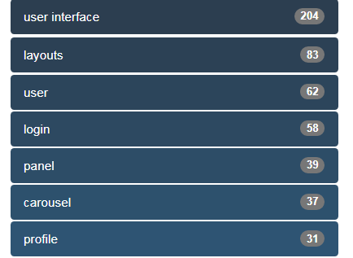
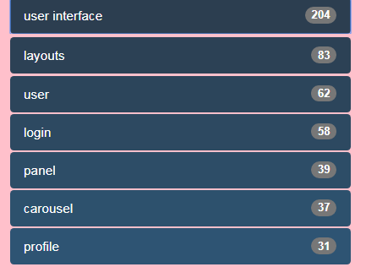

Hình 2
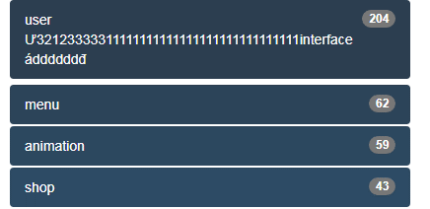

Hình 3

